상품제안서
레드픽 25W 고속충전기(케이블 별도) | 상품코드: S37949

 |  |  |  |  |  |  | 02-713-8555 | www.synergygift.co.kr
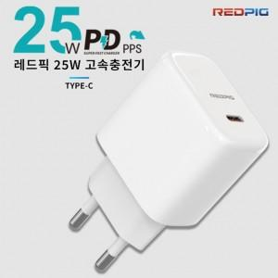 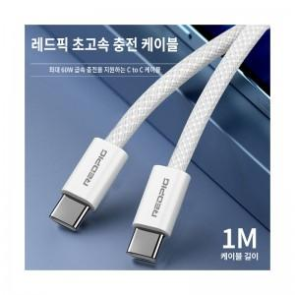

【상세/제작정보】 | <span style="font-size: 14pt;">※&nbsp;고속충전 케이블 별매품 입니다.&nbsp;</span><span style="font-size: 14pt;"></span><span style="font-size: 18.6667px;">충전용 CtoC 케이블 개당 + 1,500 부가세별도&nbsp;</span>

【인쇄/포장옵션】 | 레이저 / 포장지포장

【공급단가】 | 수량 | 50~ | 100~ | 500~ | 1,000~ | 2,000~
*VAT별도 | 단가 | 5,460원 | 5,370원 | 5,250원 | 5,040원 | 4,830원

【상품 URL】 | https://www.synergygift.co.kr:443/src/goods_detail.php?gdno=37949

